DICCIONARIO DE DATOS
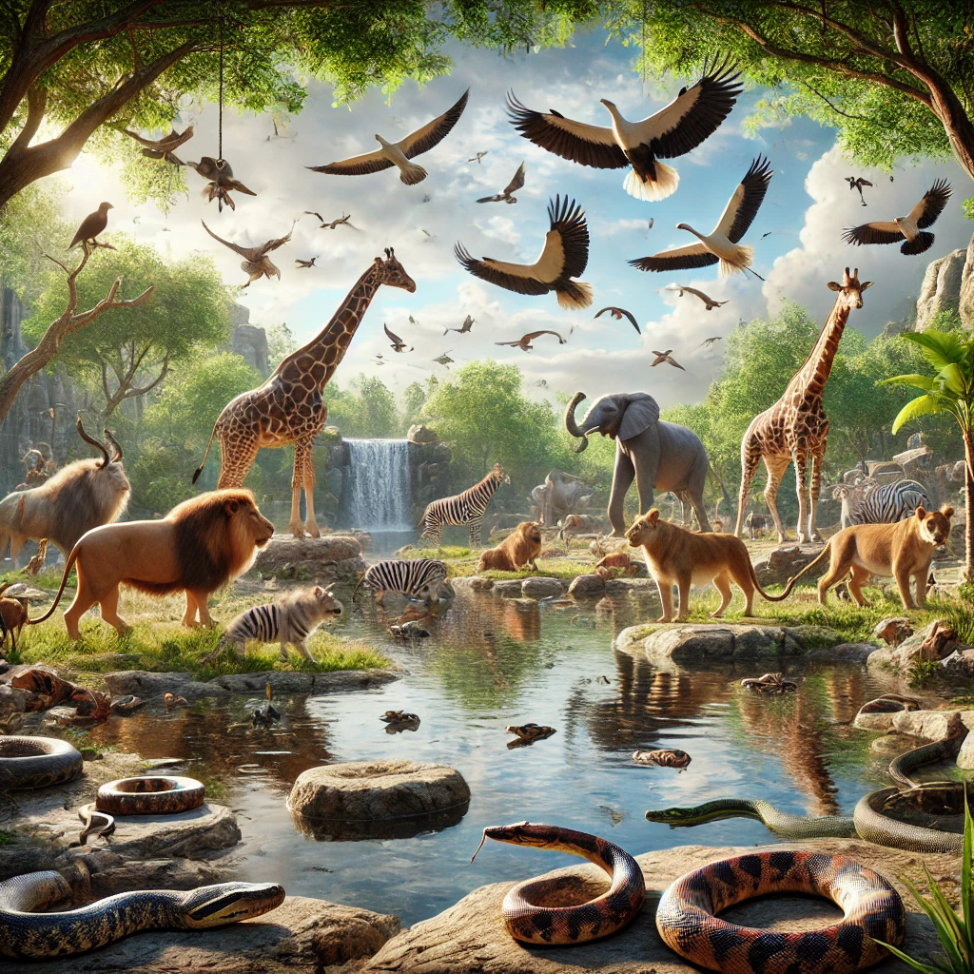
Sistema de Gestión de Zoológico 🦁🦓🦅
Catalogo de Datos - Informacion General
Descripción | Este catálogo de datos detalla la estructura de la base de datos relacional diseñada para gestionar la información de un zoológico, incluyendo animales, cuidadores, hábitats, visitantes, especies y más. El diseño sigue las normas de normalización hasta la Cuarta Forma Normal (4FN) para garantizar la integridad y optimización de los datos.
Propósito | Facilitar el almacenamiento, la organización y el acceso eficiente a la información sobre el zoológico, permitiendo realizar consultas detalladas sobre animales, sus hábitats, cuidadores asignados, especies, estados de conservación, y visitas de personas
Fecha de Creación | [Fecha de creación del archivo o base de datos]
Creado por | [Nombre del creador o desarrollador del catálogo]
Última Actualización | [Fecha de última actualización]
Versión | 1.0
Estructura de la Base de Datos
Tablas Principales | Representan las entidades claves del sistema como ANIMALES, CUIDADOR, ESPECIE, HABITAT y VISITANTES. Cada tabla tiene un identificador único para asegurar la integridad.
Tablas de Referencia | Tablas auxiliares como ESPECIALIDAD, FAMILIA, ESTADO_CONSERVACION, UBICACION y CLIMA, que ofrecen contexto adicional para otras tablas.
Tabla Intermedia | La tabla HABITAT_VISITANTES, que actúa como intermediaria para capturar relaciones de muchos a muchos entre VISITANTES y HABITAT.
Relaciones | Las claves foráneas en cada tabla definen las relaciones entre entidades, garantizando la integridad referencial y minimizando redundancias.
Data Mapping - Catalogo
Tabla | Descripcion | Hipervinculo
ANIMALES | Almacena información sobre los animales del zoológico, incluyendo su nombre, fecha de nacimiento, y referencias a su cuidador, hábitat y especie. | ANIMALES_LINK
CUIDADOR | Registra los datos de los cuidadores, incluyendo su nombre, fecha de contratación y especialidad, con el fin de asignar cuidadores a los animales del zoológico. | CUIDADOR_LINK
ESPECIALIDAD | Almacena las especialidades de los cuidadores, tales como habilidades específicas para el manejo de diferentes tipos de animales. | ESPECIALIDAD_LINK
ESPECIE | Define las especies a las que pertenecen los animales, con información adicional sobre su familia taxonómica y estado de conservación. | ESPECIE_LINK
FAMILIA | Registra las familias taxonómicas de las especies, permitiendo agrupar y clasificar especies relacionadas dentro del zoológico. | FAMILIA_LINK
ESTADO_CONSERVACION | Almacena los diferentes estados de conservación de las especies, como "en peligro" o "extinto", lo que permite monitorear la situación de los animales en peligro dentro del zoológico. | ESTADO_CONSERVACION_LINK
HABITAT | Describe los diferentes hábitats dentro del zoológico, incluyendo su nombre, ubicación y tipo de clima, donde los animales son asignados según sus necesidades biológicas. | HABITAT_LINK
UBICACIÓN | Contiene información sobre las ubicaciones geográficas del zoológico donde se encuentran los hábitats, ayudando a identificar zonas específicas. | UBICACIÓN_LINK
CLIMA | Define los diferentes climas asociados a los hábitats del zoológico, como "tropical" o "desértico", para asegurar que los hábitats sean adecuados para las especies que los ocupan. | CLIMA_LINK
TIPO_VISITANTES | Almacena los distintos tipos de visitantes que acceden al zoológico, como Adulto, Menor de edad y Estudiante, junto con el porcentaje de descuento aplicable a cada tipo. Esta información permite calcular tarifas ajustadas según el tipo de visitante. | TIPO_VISITANTES_LINK
VISITANTES | Almacena información sobre los visitantes del zoológico, incluyendo su nombre y la fecha de su visita, permitiendo registrar los accesos y monitorear el tráfico de visitantes. | VISITANTES_LINK
HABITAT_VISITANTES | Actúa como una tabla intermedia para registrar las visitas de los visitantes a diferentes hábitats dentro del zoológico, permitiendo rastrear qué hábitats fueron visitados en cada ocasión. | HABITAT_VISITANTES_LINK

Notas Importantes

1. Tamaño de los Campos: Los tamaños de los campos se definieron basados en un análisis de necesidades y limitaciones prácticas. Ejemplo: los nombres tienen un tamaño máximo de 50 caracteres para capturar nombres completos sin desperdiciar espacio.
2. Estandarización de Nombres: Se utilizaron nombres en español para todas las tablas y campos, de acuerdo con el contexto del zoológico.
3. Manejo de Datos: Los datos sensibles, como la información de visitantes, se estructuran para mantener privacidad y precisión en las visitas registradas.
4. Normalizado: El modelo se encuentra normalizado hasta la forma 4FN.

